응답
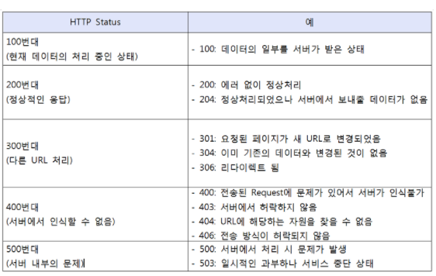
 |  |  |  |  |  |  | 200번대 : 정상적인 응답 |  |  | 400번대 서버에서 인식x |  |  |  | 500번대 서버 내부의 문제
DTO기준 | 방식 | 기능 | Controller | URL | 담당자 | DAO | 200 | 204 | 300 | 400 | 401 | 403 | 404 | 500
 |  |  |  |  |  | return | OK | NO_CONTENT | Multiple Choice | BAD_REQUEST | UNAUTHORIZED | FORBIDDEN | NOT_FOUND | INTERNAL_SERVER_ERROR
ProjectMain | GET | 프로젝트 조회 |  | / | 김성열 | 0
 | GET | 로그아웃 | MemberController | /member/logout | 김태호 | 0
 | GET | 로그인체크 |  | /member/logincheck | 김태호 | 0
Member | POST | 로그인 |  | /member/login | 김태호 | 0
 | POST | 회원가입 |  | /member/sigup | 김태호 | 0
 | GET | 아이디중복확인 |  | /member/{id} | 김태호 | 0
 | GET | 조회 | MemberController2 | /member | 김태일 | 0 | rowCnt=1 → 새로고침 |  |  | rowCnt=0 (?SQL문 오류? 타입오류?) | 세션에 로그인정보없음 → 로그인페이지 이동 |  |  | SQL문 오료나 기타오류
 | PUT | 회원정보수정 |  | /member | 김태일 | 0 | rowCnt=1 → 새로고침 |  |  | rowCnt=0 (?SQL문 오류? 타입오류?) | 세션에 로그인정보없음 → 로그인페이지 이동 |  |  | SQL문 오료나 기타오류
Creator | POST | 크리에이터 등록 | CreatorController | /creator | 김태일 | int | rowCnt=1 → 새로고침 |  |  | rowCnt=0 (?SQL문 오류? 타입오류?) | 세션에 로그인정보없음 → 로그인페이지 이동 |  |  | SQL문 오료나 기타오류
 | GET | 크리에이터 정보조회 |  | /creator | 김태일 | CreatorDTO | 크레이이터 정보 | creaotr 테이블에 없을때 (정보수정한적없거나 프로젝트등록한적없는경우) |  |  | 세션에 로그인정보없음 → 로그인페이지 이동 |  |  | SQL문 오료나 기타오류
 | PUT | 크리에이터 정보수정 |  | /creator | 김태일 | int | rowCnt=1 → 새로고침 |  |  | rowCnt=0 (?SQL문 오류? 타입오류?) | 세션에 로그인정보없음 → 로그인페이지 이동 |  |  | SQL문 오료나 기타오류
Project | GET | 마이프로젝트 |  | /creator/project/{pageNo} | 김태일 | List<ProjectDTO> int | 마이프로젝트 | 등록한 프로젝트 없음 |  |  | 세션에 로그인정보없음 → 로그인페이지 이동 |  |  | SQL문 오료나 기타오류
 | GET | 목록 | ProjectController | /project/list/{page} | 김성열 | List<ProjectDTO> | 검색,필터 조건에 맞는 프로젝트 리스트 | 해당 조건에 맞는 프로젝트없음 |  |  |  |  |  | SQL문 오료나 기타오류
 | GET | 북마크한프로젝트 |  | /project/bmlist/{page} | 김성열 | ProjectDTO | 북마크한 프로젝트 리스트 | 북마크한 프로젝트없음 |  |  |  |  |  | SQL문 오료나 기타오류
 | GET | 상세 |  | /project/{no} | 김성열 | ProjectDTO | no번 프로젝트 |  |  |  |  |  | 없는 번호 프로젝트 | SQL문 오료나 기타오류
 | GET | 이전프로젝트 |  | /project/{no}/histrory | 김성열 | List<ProjectDTO> | 이전 프로젝트 리스트 | 해당 프로젝트를 올린 크리에이터가 이전에 올린 프로젝트없음 |  |  |  |  |  | SQL문 오료나 기타오류
 | POST | 등록 | RegisterController (ImageUpload 포함) | /project | 김태호 | 0
 | PUT | 취소 | ProjectController2 | /project/{projNo} | 김태일 | int | rowCnt=1 → 새로고침 |  |  | rowCnt=0 (?SQL문 오류? 타입오류?) | 세션에 로그인정보없음 → 로그인페이지 이동 |  |  | SQL문 오료나 기타오류
Funding | GET | 펀딩 참여자 조회 |  | /project/{projNo}/fundings | 김태일 | List<FundingDTO> | 펀딩참여자 |  |  |  | 세션에 로그인정보없음 → 로그인페이지 이동 | 개인정보 볼 권한없을때 실패인경우도 막기? |  | SQL문 오료나 기타오류
 | GET | 펀딩한 프로젝트 | FundingController | /fundings | 김태일 | 0 | 펀딩한프로젝트 | 등록한 프로젝트 없음 |  |  | 세션에 로그인정보없음 → 로그인페이지 이동 |  |  | SQL문 오료나 기타오류
 | PUT | 운송장 입력 |  | /fundings | 김태일 | int | 운송장 입력건수 |  |  | rowCnt=0 (?SQL문 오류? 타입오류?) | 세션에 로그인정보없음 → 로그인페이지 이동 |  |  | SQL문 오료나 기타오류
 | POST | 펀딩 참여 |  | /funding | 김성열 | 0 | 펀딩신청 성공 → 이동 |  | 재고(제한수량-주문수량) < 신청수량 |  | 세션에 로그인정보없음 → 로그인페이지 이동
Bookmark | POST | 추가 | BookMarkController | /bookmark/{no} |  | 0
 | DELETE | 삭제 |  | /bookmark/{no} |  | 0
 |  |  |  |  |  |  |  | https://wellbell.tistory.com/24

